Aluejako
Alueellisen uhanalaisuusarvioinnin aluejako
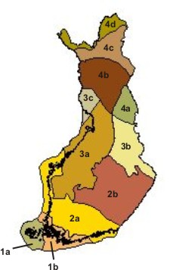

 | 1a Hemiboreaalinen, Ahvenanmaa
 | 1b Hemiboreaalinen, Lounainen rannikkomaa

 | 2a Eteläboreaalinen, Lounaismaa ja Pohjanmaan rannikko
 | 2b Eteläboreaalinen, Järvi-Suomi

 | 3a Keskiboreaalinen, Pohjanmaa
 | 3b Keskiboreaalinen, Pohjois-Karjala - Kainuu
 | 3c Keskiboreaalinen, Lapin kolmio

 | 4a Pohjoisboreaalinen, Koillismaa
 | 4b Pohjoisboreaalinen, Perä-Pohjola
 | 4c Pohjoisboreaalinen, Metsä-Lappi
 | 4d Pohjoisboreaalinen, Tunturi-Lappi

